安装
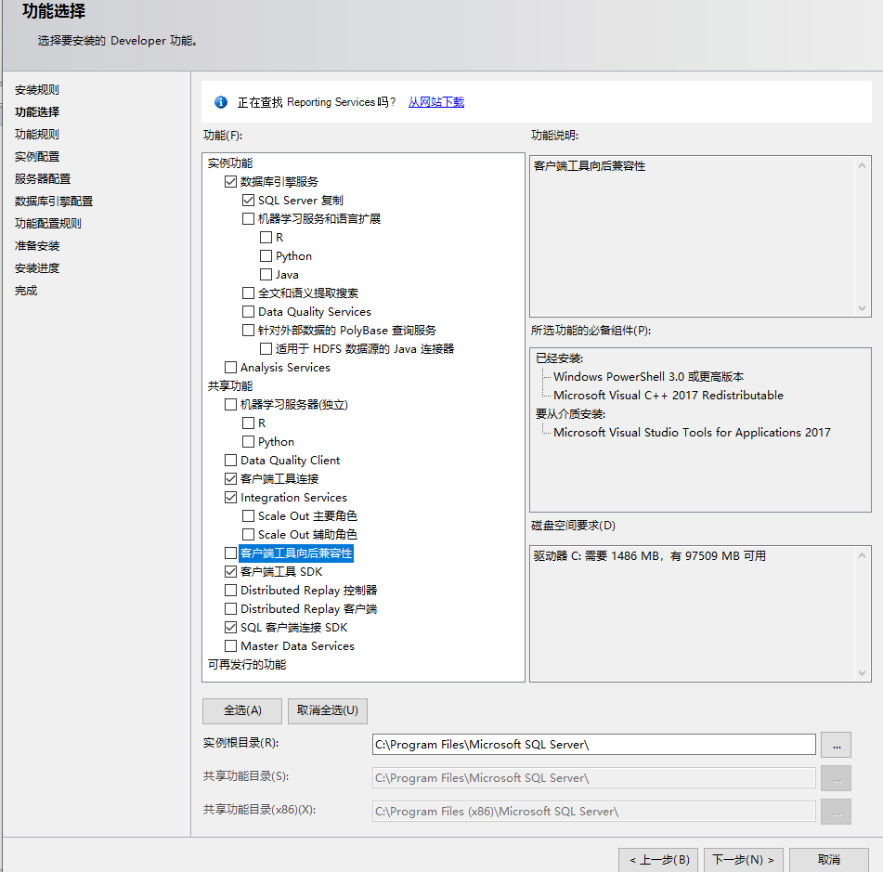
SQL Server 2019 Developer：开发版
 | Windows 10下的安装：
 | 功能选择
 | 数据库引擎：必选
 | SQL Server 复制：必选
 | 客户端工具连接
 | Integration Services
 | 客户端工具 SDK
 | SQL 客户端连接 SDK
 | 用户密码：
 | sa
 | sa123456 |  | #自行设置

 | SQL Server Management Studio (SSMS)
 | SQL Server Management Studio (SSMS) 是一种集成环境，用于管理从 SQL Server 到 Azure SQL 数据库的任何 SQL 基础结构。 SSMS 提供用于配置、
 | 监视和管理 SQL Server 和数据库实例的工具。 使用 SSMS 部署、监视和升级应用程序使用的数据层组件，以及生成查询和脚本。
 | 需要另外下载安装：
 |  | https://docs.microsoft.com/zh-cn/sql/ssms/download-sql-server-management-studio-ssms?redirectedfrom=MSDN&view=sql-server-ver15

总结
SQL Server 2019 远程访问的配置
 |  | 勾选允许远程连接到此服务器(也可取消勾选），点击确定
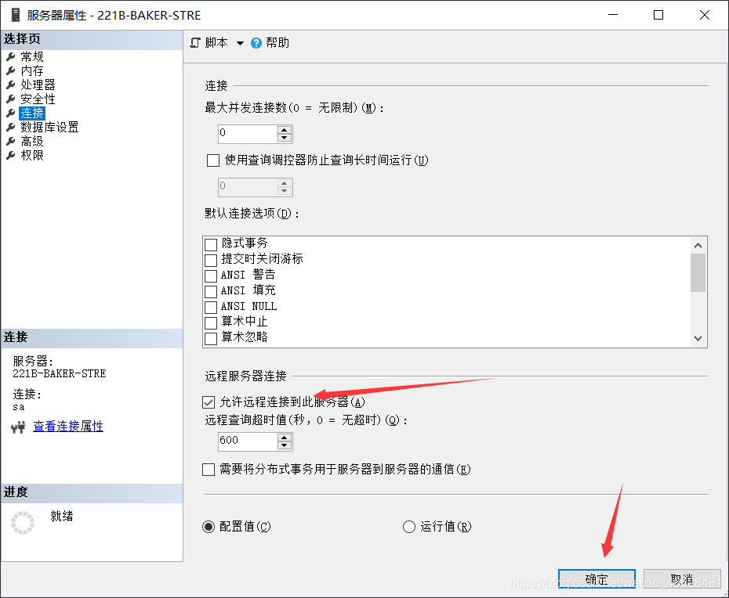
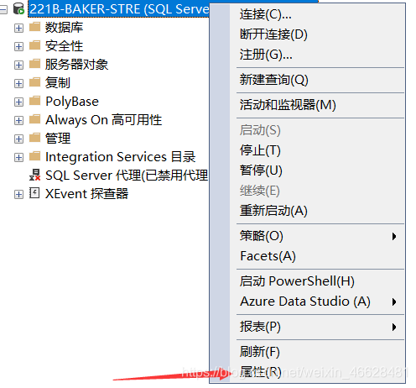

 | 菜单栏中打开SQL Server 2019 配置管理器

 | 将 TPC/IP 启用
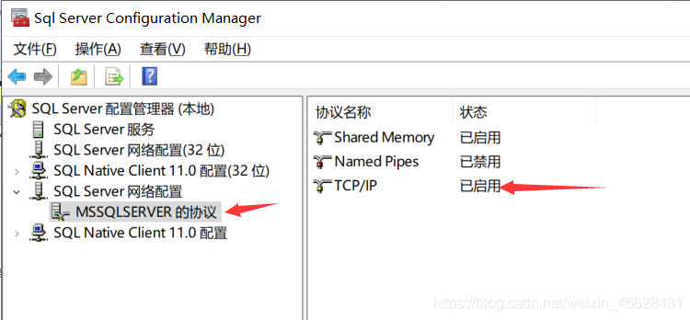

 | 右击 TCP/IP 选择属性，在IP地址中找到并记下TCP端口（默认都为1433）

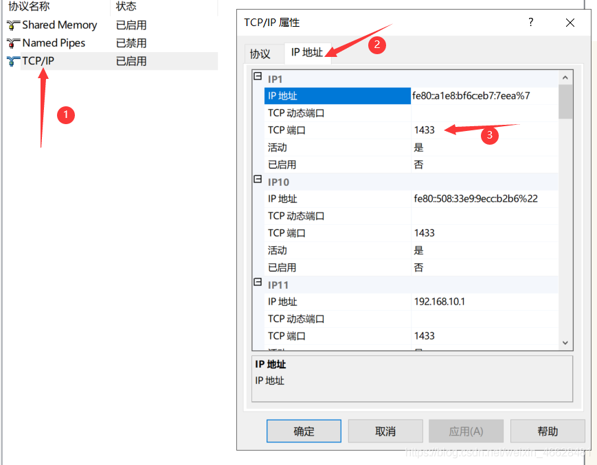

 | 在防护墙和网络保护打开高级设置
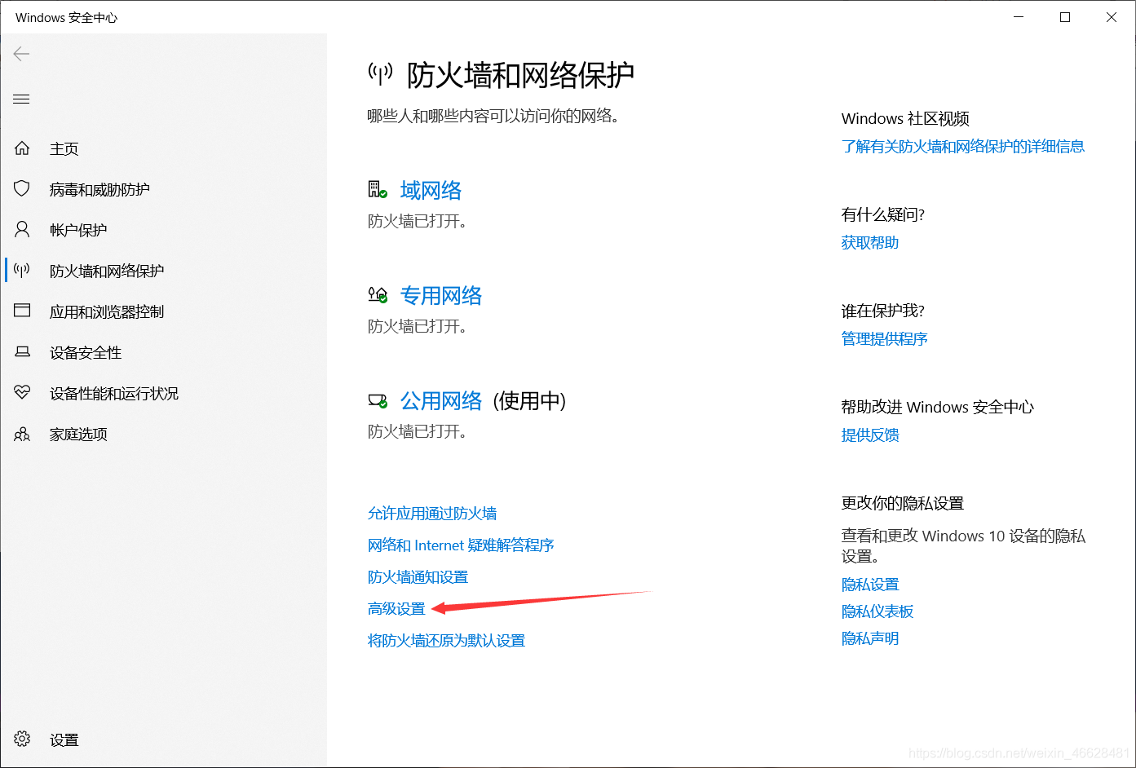

 | 在入站规则中，点击新建规则

 | 选择端口，下一步
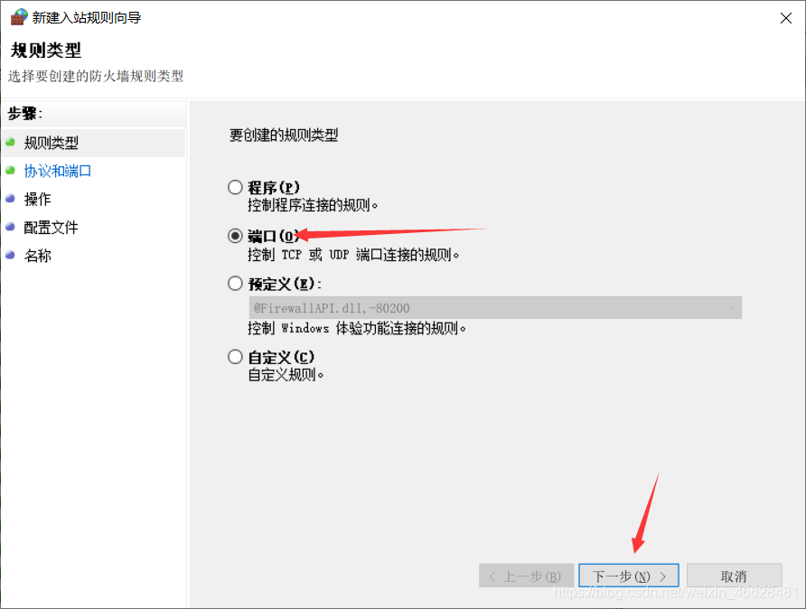

 | 选择TCP，选择特定本地端口，填写之前记下的端口号（一般为1433），下一步
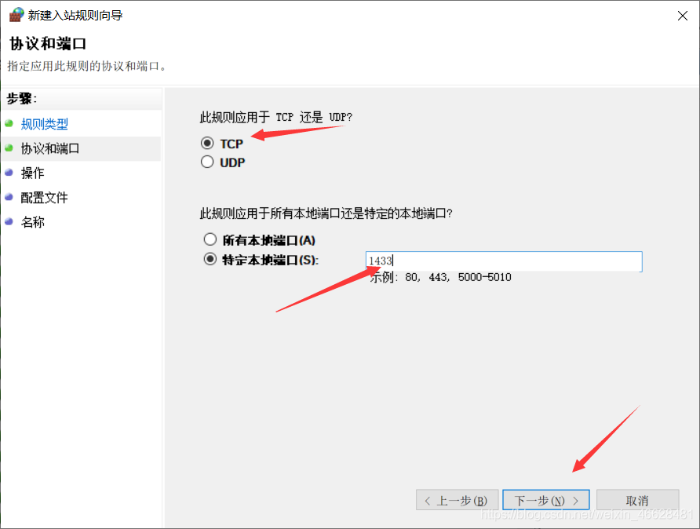

 | 选择允许连接，下一步
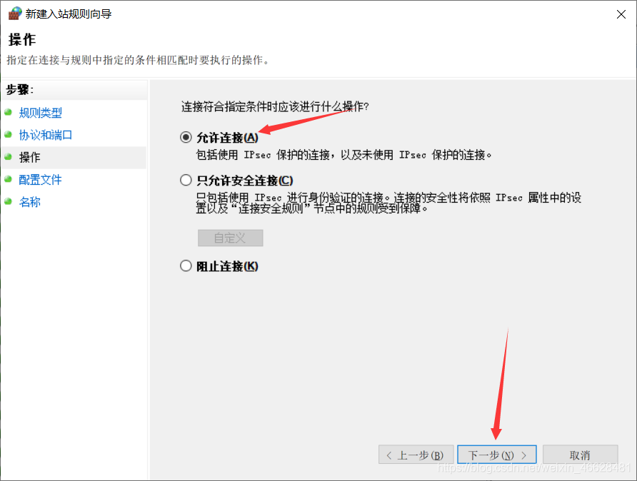

 | 填写名称和描述（可选）后，点击完成
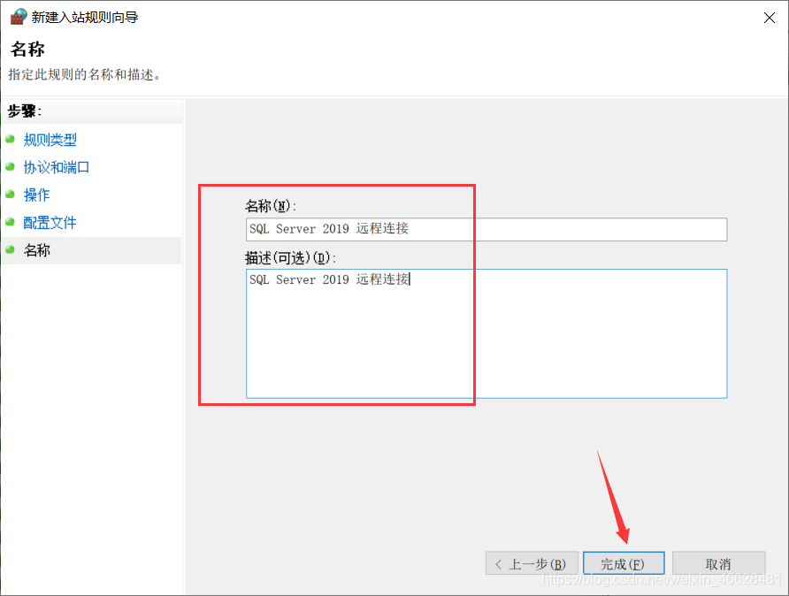

 | 回到SSMS，右击选择重新启动

